Отчеты
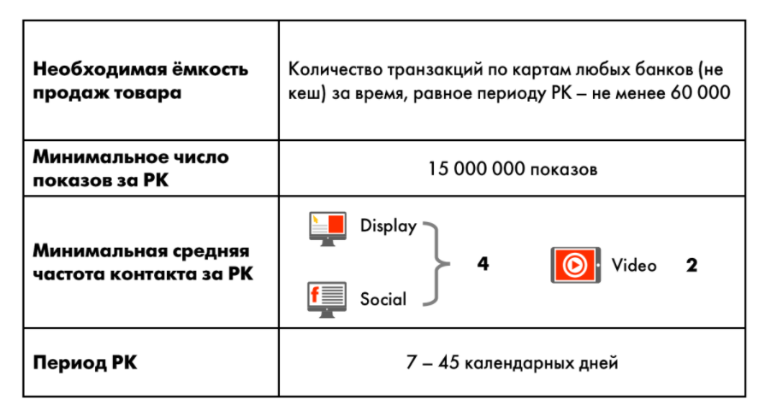
 |  | Отчеты и исследования

 | Заказчик | Игроник
 | Рекламодатель | Ингосстрах
 | Бренд | Ингосстрах
 | Рекламная кампания | Ингосстрах // Инго Экосистемы // Игроник // Segmento
 | Посадочная страница

Название отчёта | Краткое описание | Условия предоставления | Срок подготовки* после завершения РК
Основной отчёт | KPI план-факт + разбивка по дням | По умолчанию | 3 рабочих дня

Охват | Распределение уникальных пользователей по числу показов | При запросе до старта РК | 5 рабочих дней
Соц.дем | Пол, основные возрастные группы | При запросе до старта РК | 5 рабочих дней
Гео | Города | При запросе до старта РК | 5 рабочих дней
Типы устройств | Десктоп, планшеты, мобильные | При запросе до старта РК | 5 рабочих дней
Сегменты | Сегменты, по которым проходит размещение (как по онлайн, так и по офлайн поведению) | При запросе до старта РК | 5 рабочих дней
Креативы | Виды (при нескольких креативах), форматы | При запросе до старта РК | 5 рабочих дней

Название исследования | Краткое описание | Условия предоставления | Срок подготовки* после завершения РК
Brand Lift | Сравнение ответов основной и контрольной группы | - от 500 000 р. - видимый охват от 400 000 кук | 5 рабочих дней

*В случае заказа нескольких отчётов срок может быть продлен

**

Что нужно для старта
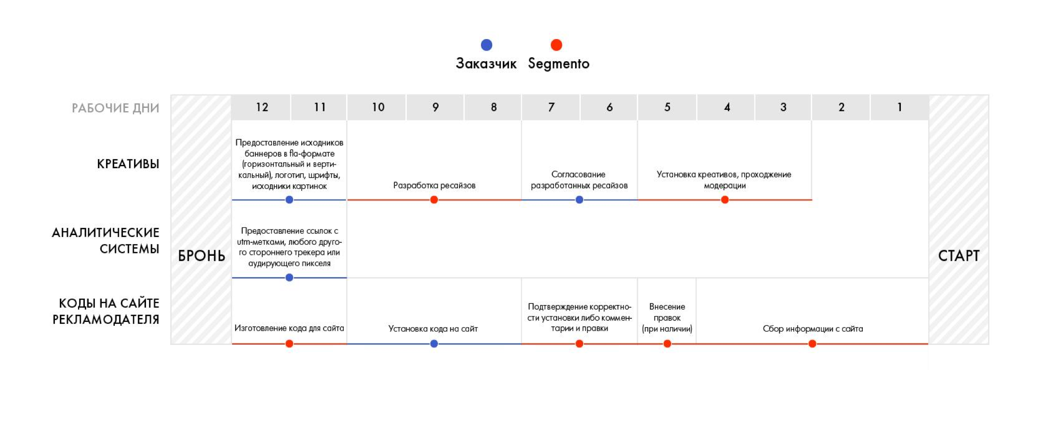
Что нужно для старта?

Заказчик | Игроник | ТТ для изготовления креативов ЗДЕСЬ
Рекламодатель | Ингосстрах
Бренд | Ингосстрах
Рекламная кампания | Ингосстрах // Инго Экосистемы // Игроник // Segmento
Посадочная страница

